Ошибки
Step | Summary | Steps to reproduce | Actual Result | Expected Result | Attachments | Working environment where the bug was detected | Status | Priority | Severity | Resolution
1 | 2 | 3 | 4 | 5 | 6 | 7 | 8 | 9 | 10 | 11
FUNCTIONALITY TESTING
 |  | 1. Открыть главную страницу http://cerebrocurin.com.ua | Ссылки переходят просто на страницы соцсетей |  |  | ОС: Windows 10 (64-bit) Language: Русский Browsers: Opera 56.0.3051.99 Google Chrome 70.0.3538.102 Antivirus Firewall: Eset NOD32 Antivirus 12.0.27.0
 |  | 1. Открыть главную страницу http://cerebrocurin.com.ua | Не отображается картинка |  |  | ОС: Windows 10 (64-bit) Language: Русский Browsers: Opera 56.0.3051.99 Google Chrome 70.0.3538.102 Antivirus Firewall: Eset NOD32 Antivirus 12.0.27.0
 |  | 1. Открыть главную страницу http://cerebrocurin.com.ua | Отсутствует переход по значку геолокации на карту Google Map |  |  | ОС: Windows 10 (64-bit) Language: Русский Browsers: Opera 56.0.3051.99 Google Chrome 70.0.3538.102 Antivirus Firewall: Eset NOD32 Antivirus 12.0.27.0
 |  | 1. Перейти по ссылке http://cerebrocurin.com.ua/contacts/ | Нет ограничений при растягивании окна |  |  | ОС: Windows 10 (64-bit) Language: Русский Browsers: Opera 56.0.3051.99 Google Chrome 70.0.3538.102 Antivirus Firewall: Eset NOD32 Antivirus 12.0.27.0
 |  | 1. Перейти по ссылке http://cerebrocurin.com.ua/o-preparate/ | Отсутствует переход на почтовый сервис с окном создания нового письма данному адресату |  |  | ОС: Windows 10 (64-bit) Language: Русский Browsers: Opera 56.0.3051.99 Google Chrome 70.0.3538.102 Antivirus Firewall: Eset NOD32 Antivirus 12.0.27.0
 |  | 1. Перейти по ссылке http://cerebrocurin.com.ua/news/novosti/ | Картинка, что соответствует новостям слишком большого размера, и соответственно обрезана |  | 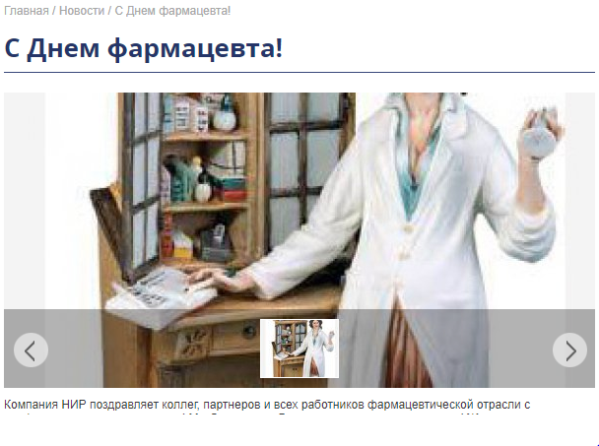 | ОС: Windows 10 (64-bit) Language: Русский Browsers: Opera 56.0.3051.99 Google Chrome 70.0.3538.102 Antivirus Firewall: Eset NOD32 Antivirus 12.0.27.0
 |  | 1. Перейти по ссылке http://cerebrocurin.com.ua | При заполнении формы присутствует пункт с checkbox-ами, но пользователь может выбрать не один из вариантов, а несколько или даже все. |  |  | ОС: Windows 10 (64-bit) Language: Русский Browsers: Opera 56.0.3051.99 Google Chrome 70.0.3538.102 Antivirus Firewall: Eset NOD32 Antivirus 12.0.27.0
 |  | 1. Перейти по ссылке http://cerebrocurin.com.ua | При зп=аполнении формы не отмемены поля, обязательные для заполнения, информация об этом появляеться только при попытке отправить форму с незаполнеными полями |  | 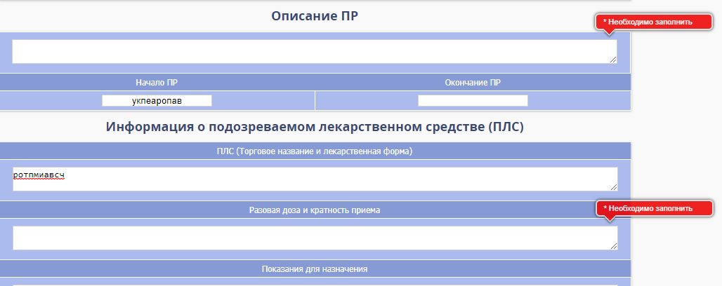 | ОС: Windows 10 (64-bit) Language: Русский Browsers: Opera 56.0.3051.99 Google Chrome 70.0.3538.102 Antivirus Firewall: Eset NOD32 Antivirus 12.0.27.0
 |  | 1. Открыть главную страницу http://cerebrocurin.com.ua | При нажатии на изображения слайд шоу появляются следующие сообщения |  | 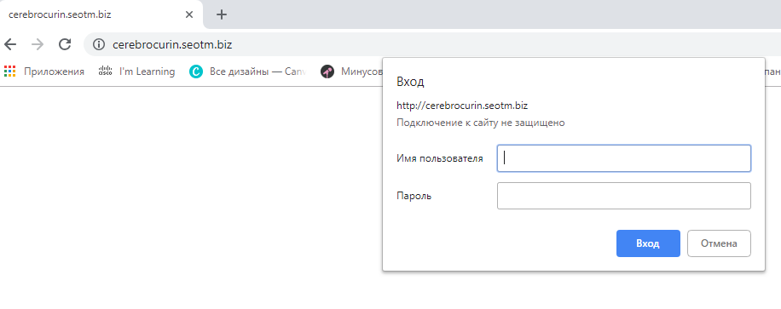 | ОС: Windows 10 (64-bit) Language: Русский Browsers: Opera 56.0.3051.99 Google Chrome 70.0.3538.102 Antivirus Firewall: Eset NOD32 Antivirus 12.0.27.0
 | Mobile friendly test |  |  |  | 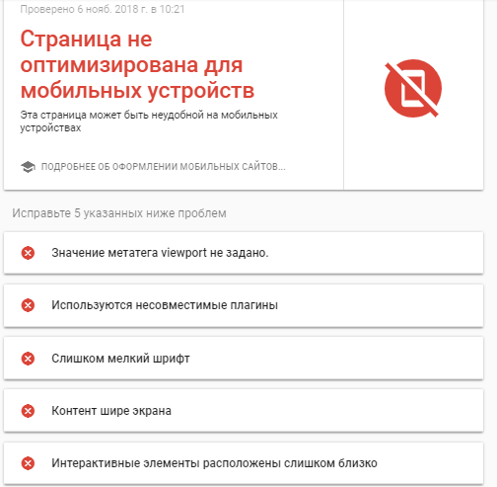
 | Mobile speed test |  |  |  | 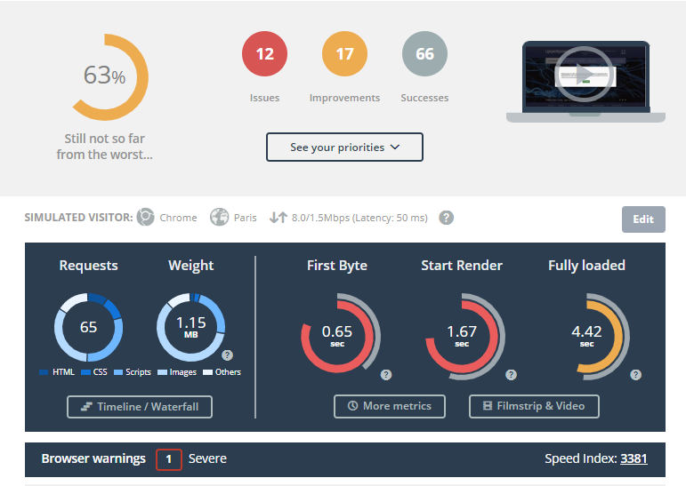
 | HTML Checker |  |  |  | 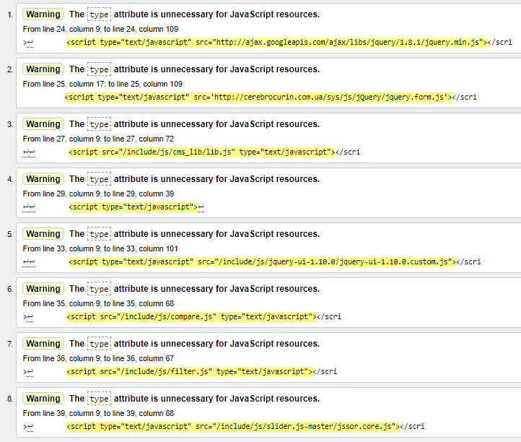
 | Check w3c css validator |  |  |  | 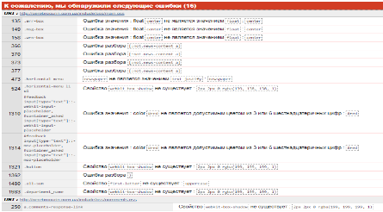
 | Link Checker |  |  |  | 
 | Website speed test |  |  |  | 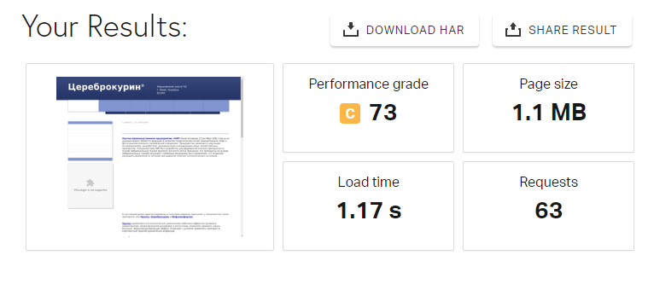
 | Орфография
USABILITY TESTING
 |  | 1. Перейти по ссылке http://cerebrocurin.com.uа | Отсутствует пробел между кодом оператора и номером телефона |  |  | ОС: Windows 10 (64-bit) Language: Русский Browsers: Opera 56.0.3051.99 Google Chrome 70.0.3538.102 Antivirus Firewall: Eset NOD32 Antivirus 12.0.27.0
 |  | 1. Перейти по ссылке http://cerebrocurin.com.ua | В пункте меню «Статьи» нет метки о наличии выпадающего дополнительного меню |  |  | ОС: Windows 10 (64-bit) Language: Русский Browsers: Opera 56.0.3051.99 Google Chrome 70.0.3538.102 Antivirus Firewall: Eset NOD32 Antivirus 12.0.27.0
 |  | 1. Перейти по ссылке http://cerebrocurin.com.ua/contacts/ | Всплывающие подсказки выходят за рамки окна формы |  | 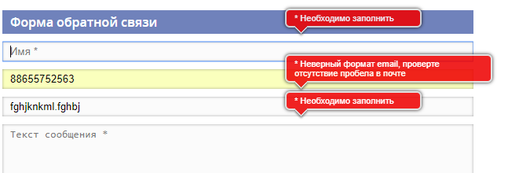 | ОС: Windows 10 (64-bit) Language: Русский Browsers: Opera 56.0.3051.99 Google Chrome 70.0.3538.102 Antivirus Firewall: Eset NOD32 Antivirus 12.0.27.0
 |  | 1. Перейти по ссылке http://cerebrocurin.com.ua | Дублирование вкладок «О препарате», «Документы» и «Статьи» в разных панелях меню данного сайта. |  | 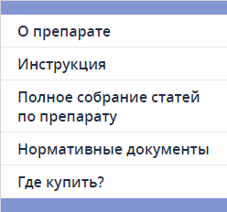 | ОС: Windows 10 (64-bit) Language: Русский Browsers: Opera 56.0.3051.99 Google Chrome 70.0.3538.102 Antivirus Firewall: Eset NOD32 Antivirus 12.0.27.0
 |  | 1. Перейти по ссылке http://cerebrocurin.com.ua | Одна из панелей меню сайта содержит пункт «Где купить», который отображает таблицу с городами Украины. Но внизу сайта это таблица уже имеется по умолчанию. |  | 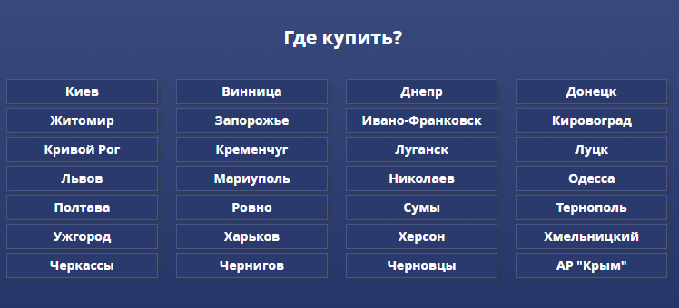 | ОС: Windows 10 (64-bit) Language: Русский Browsers: Opera 56.0.3051.99 Google Chrome 70.0.3538.102 Antivirus Firewall: Eset NOD32 Antivirus 12.0.27.0
INTERFACE TESTING
 |  | 1. Перейти по ссылке http://cerebrocurin.com.ua | Отсутствует логотип сайта |  |  | ОС: Windows 10 (64-bit) Language: Русский Browsers: Opera 56.0.3051.99 Google Chrome 70.0.3538.102 Antivirus Firewall: Eset NOD32 Antivirus 12.0.27.0
 |  | 1. Перейти по ссылке http://cerebrocurin.com.ua/o-preparate/ | Лишний пробел перед словом «Экспериментальные…» |  |  | ОС: Windows 10 (64-bit) Language: Русский Browsers: Opera 56.0.3051.99 Google Chrome 70.0.3538.102 Antivirus Firewall: Eset NOD32 Antivirus 12.0.27.0
 |  | 1. Перейти по ссылке http://cerebrocurin.com.ua/reports/ | Нет заглавной буквы в слове «Подробнее» |  |  | ОС: Windows 10 (64-bit) Language: Русский Browsers: Opera 56.0.3051.99 Google Chrome 70.0.3538.102 Antivirus Firewall: Eset NOD32 Antivirus 12.0.27.0
 |  | 1. Перейти по ссылке http://cerebrocurin.com.ua/contacts/ | Можно сжимать окно до обрезания надписи |  | 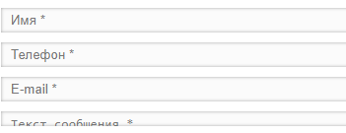 | ОС: Windows 10 (64-bit) Language: Русский Browsers: Opera 56.0.3051.99 Google Chrome 70.0.3538.102 Antivirus Firewall: Eset NOD32 Antivirus 12.0.27.0

Масштабируемость
Масштабируемость
 | Расширение | Результат
Десктоп | 1280х800 | 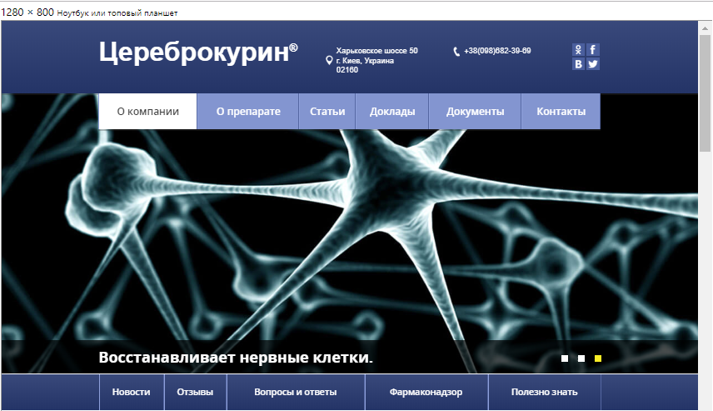
 | 1024х768 | 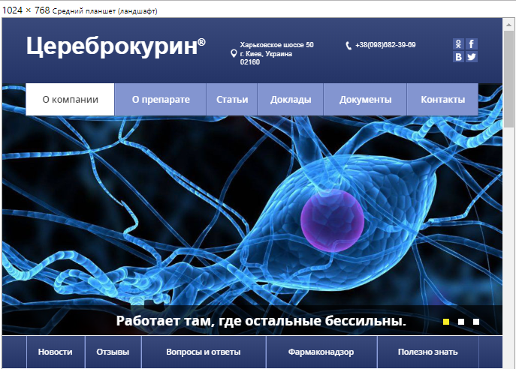
Планшет и мобильная версия | 320х480 | 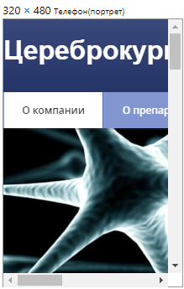
 | 800х480 | 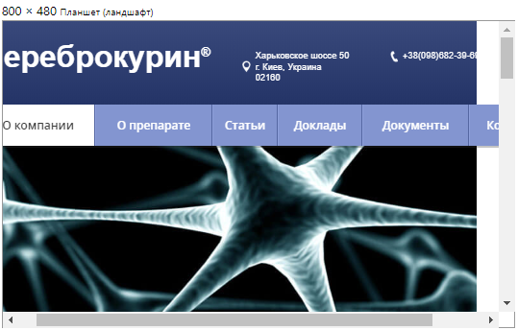
 | 480х320 | 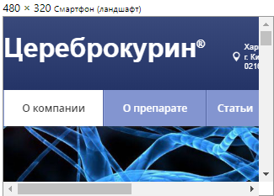
 | 480х800 | 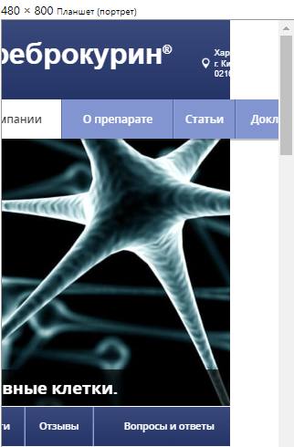
 | 768х1024 | 